Hoja1
SECCIÓN | MUJERES
NOMBRE DEL LIBRO | LOS 30 HORRORES QUE COMETEN LAS MUJERES Y CÓMO EVITARLOS
AUTOR | NORMA PANTOJA
NUMEROS DE PAGINAS | 168
PRECIO | $ 33,000
EDITORIAL | UNILIT
TIPO DE PRESENTACIÓN | TAPA RUSTICA
TAMAÑO | 13,5X23 cm
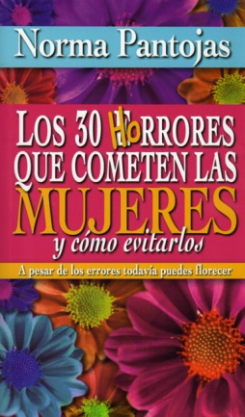
IMAGEN DEL LIBRO

RESEÑA | EN ESTE LIBRO ENCONTRARÁS CUALES SON LOS ERRORES QUE LA MUJER COMETE TRATANDODE SER FELIZ.

